TEGURAN IMB
DATA TEGURAN IMB DAN REKLAME
JANUARI -AGUSTUS 2017

NO. | N A M A | ALAMAT | NOMOR : | LOKASI TEGURAN | URAIAN TEGURAN |  | IMB | REKLAME | FOTO 1 | FOTO 2
 |  |  | TANGGAL :
1. | 2. | 3. | 4. | 5 | 6 |  | 7 | 8 | 10 | 11

1. | Edy Puryanto | Desa Muntung Kec. Candiroto | No. : 050/051/2017 | Saluran Bangkong | 1. | Bangunan diatas saluran / menutup saluran | √
 |  | Kab. Temanggung | Tgl. : 14 Maret 2017 | Desa Muntung Kec. Candiroto | 2. | Belum berizin /IMB
 |  |  |  | Kab. Temanggung

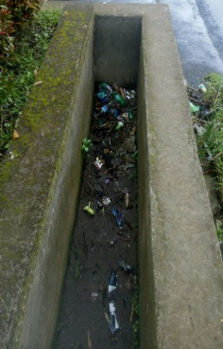
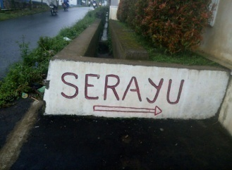

 |  |  |  | Gudang Serayu
2. | Amyo / Gudang Serayu | Jln. Krasak Jubug Dusun Krasak Desa Jubug | No. : 050/322/2017 | Jln. Krasak Jubug Dusun Krasak Desa Jubug | 1. | Bangunan diatas saluran / menutup saluran | √
 |  | Kec. Bulu Kab. Temanggung | Tgl. : 21 Maret 2017 | Kec. Bulu Kab. Temanggung | 2. | Belum berizin /IMB

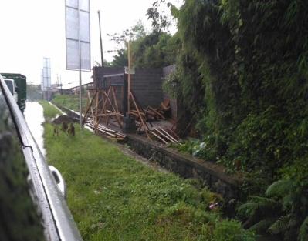

3. | Penanggung jawab Atas Bangunan Gedung | Desa Campursari | No. : 050/374/2017 | Jl. Bulu - Parakan | 1. | Melanggar Garis Sempadan (GSB) 15M | √
 |  | Kec. Bulu Kab. Temanggung | Tgl. : 06 April 2017 | Ds. Campursari Kec. Bulu | 2 | Melanggar Garis Sempadan terhadap Saluran
 |  |  |  | Kab. Temanggung | 3 | Belum berizin /IMB

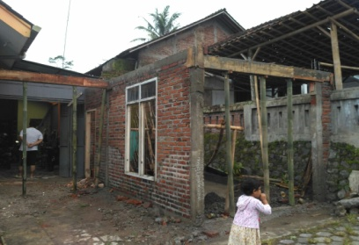
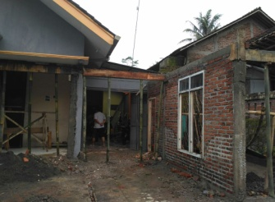

4. | Fahri | RT 04 RW 05 Bebengan Kel. Kertosari | No. : 050/375/2017 | Jl. Sundoro Temanggung | 1. | Melanggar Garis Sempadan (GSB) | √
 |  | Kec. Temanggung Kab. Temanggung | Tgl. : 06 April 2017 |  | 2. | Belum berizin /IMB

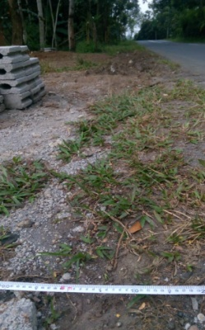

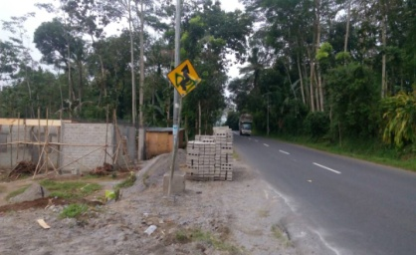
5. | Penanggung jawab Bangunan | Desa Kebumen | No. : 050/390/2017 | Desa Kebumen Kec. Pringsurat | 1. | Melanggar Garis Sempadan (GSB) | √
 | Hotel. | Kec. Pringsurat Kab. Temanggung | Tgl. : 18 April 2017 | Kab. Temanggung | 2. | Belum berizin

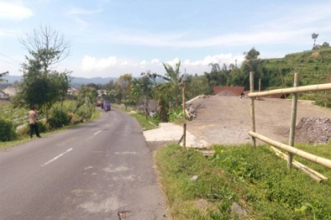
6. | Penanggung jawab Atas | Desa Caturanom | No. : 050/741/2017 | Desa Kwadungan Jurang | 1. | Belum berizin /IMB | √
 | Pembangunan Pabrik | Kec. Parakan Kab. Temanggung | Tgl. : 24 Mei 2017 | Kec. Kledung Kab. Temanggung
 | Pemecah Batu

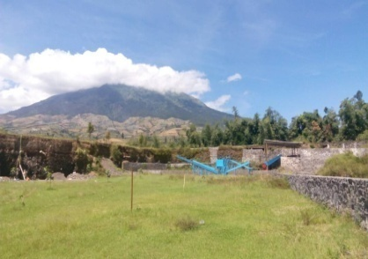

7. | Penanggung jawab Pendirian | Desa Kwadungan Jurang | No. : 050/940/2017 | Desa Kwadungan Jurang | 1. | Belum berizin /IMB | √
 | Bangunan | Kec. Kledung Kab. Temanggung | Tgl. : 24 Mei 2017 | Kec. Kledung Kab. Temanggung

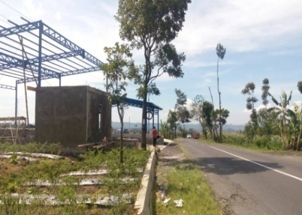

8. | Rachmad Suhartono | Desa Caturanom | No. : 050/739/2017 | Desa Caturanom Kec. Parakan | 1. | Melanggar Garis Sempadan (GSB) | √
 |  | Kec. Parakan Kab. Temanggung | Tgl. : 24 Mei 2017 | Kabupaten Temanggung | 2. | Belum berizin /IMB

9 | Joko Susanto | Perum Graha Estetika |  | Jl.Jend Sudirman Temenggung | 1 | Tidak diperkenankan Reklame Melintang |  | √
 | KONA CITRA ADVERTISING | Tembalang Semarang

10 | Yohanes | Komplek Pertokoan |  | Jl S Parman ( Pasar ) Temanggung | 1 | Tidak diperkenankan Reklame Melintang |  | √
 | PT. GLOBAL INTI BERSAMA | Simpang Lima
 |  | Blok. A.6 Semarang.

11 | Siswanto | Ds Kundisari Kec. Kedu | No. : 050/ 248 /2017 |  | 1. | Untuk memperbaiki Materi Baliho
 |  | Kab. Temanggung | Tgl. : Agustus 2017 | 50 Titik |  | "Bakal Calon Bupati " karena belum |  | √
 |  |  |  | di Kabupaten Temanggung |  | memasuki tahapan Pilkada.

12 | PT. Decalling Media Internusa | Puri Dinar Elok J 3/4 Meteseh Tembalang | No. : 503/257/2017 |  | 1. | Untuk memperbaiki Materi Baliho |  | √
 |  | Semarang | Tgl. : 03 Agustus 2017 | Jl. Nasional Kranggan - Temanggung (samping BRI Temanggung) |  | "Bakal Calon Gubernur " karena belum
 |  |  |  |  |  | memasuki tahapan Pilkada.

